github
GitHub

git
Fork
git
分支1
分支2
……
分支1
分支2
……
Pull Request

push
pull
push
pull

Git工具
git
分支1
分支2
……
git
Git工具
分支1
分支2
……
开发者B
开发者A

ThinkPad E580
 | ThinkPadE580
定制四：i5-8250u 16g内存 256g固态盘+1t机械盘 Rx550独显
 | 高分屏 | 送鼠标和包
 | 6700
规格参数
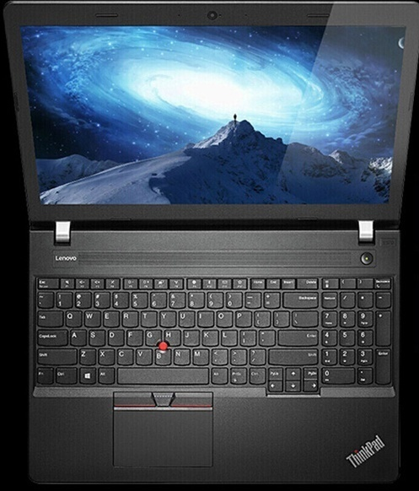
其他属性
适用场景 | 家庭影音 轻薄便携 学生 商务办公 高清游戏 家庭娱乐 炒股理财
售后服务 | 全国联保
通信技术类型 | 无线网卡 蓝牙 有线网卡
是否超极本 | 否
存储
显存容量 | 2G
机械硬盘容量 | 1t
固态硬盘 | 可定制
内存容量 | 8g
基本参数
厚度 | 10.0mm(含)-15.0mm(不含)
品牌 | ThinkPad
ThinkPad系列 | 联想E
CPU | 英特尔英特尔 酷睿 i5-8250U
显卡类型 | Rx550
颜色分类 | 普分屏 高分屏
操作系统 | windows 10
输入设备 | 触摸板
显示
屏幕尺寸 | 15.6英寸
分辨率 | 1920x1080
是否触摸屏 | 非触摸屏
包装清单
笔记本电脑主机 | 1 件
随机资料 | 1 件
电源适配器 | 1 件

华硕FZ63VD7700
 | 华硕FZ63VD7700

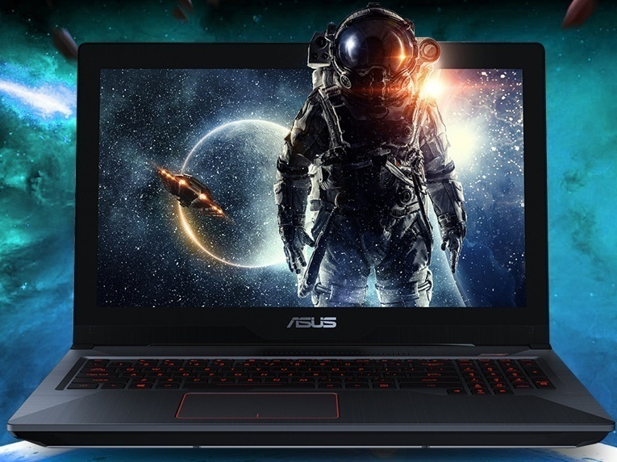
规格参数
其他属性
适用场景 | 移动工作站 家庭影音 女性定位 轻薄便携 学生 商务办公 高清游戏 尊贵旗舰 家庭娱乐 炒股理财
售后服务 | 全国联保
通信技术类型 | 无线网卡 蓝牙 有线网卡
存储
显存容量 | 4GB
机械硬盘容量 | 1TB
固态硬盘 | 128GB
内存容量 | 8GB
基本参数
厚度 | 20.0mm及以上
品牌 | Asus/华硕
系列 | 游戏本
CPU | 英特尔 酷睿 i7-7700HQ
显卡类型 | NVIDIA GeForce GTX 1050
重量 | 2kg(含)-2.5kg(不含)
锂电池电芯数量 | 4 芯 64 Whrs 电池
颜色分类 | 黑色
输入设备 | 触摸板 全尺寸键盘
显示
屏幕尺寸 | 15.6英寸
屏幕比例 | 16:9
分辨率 | 1920x1080
是否触摸屏 | 非触摸屏
包装清单
笔记本电脑 | 1 件
充电器 | 1 件
说明书 | 1 件
保修卡 | 1 件

